ケース1
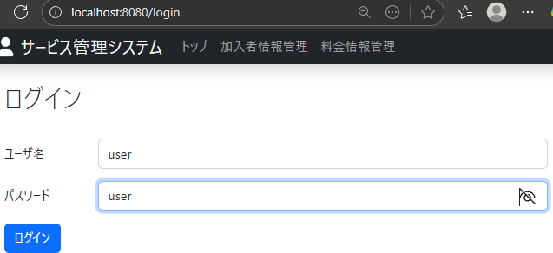
管理者アカウントでログインできるかを確認

 | 1.ログインページで
 | ユーザー名：user
 | パスワード：user
 | と入力してログインボタンを押下した時に、労銀が成功してトップページに遷移できることを確認

ケース2
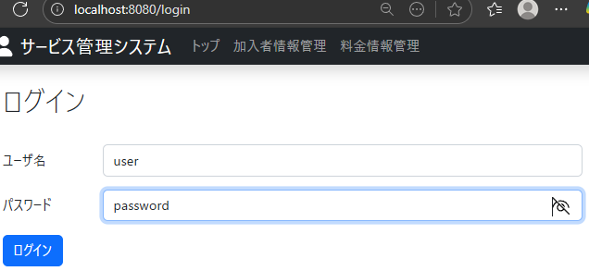
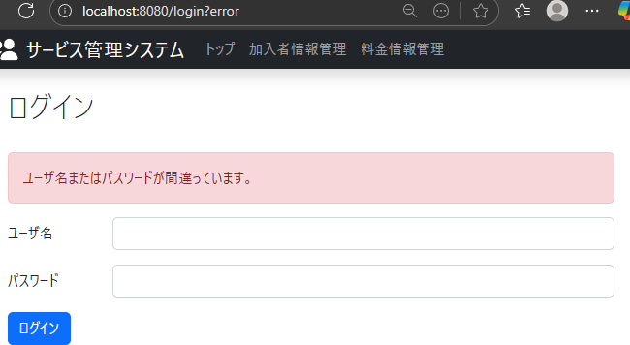
間違ったパスワードでログインできないことを確認

 | 2.ログインページで
 | ユーザー名：user
 | パスワード：password
 | と入力してログインボタンを押下した時に、ログインできずに、ユーザー名またはパスワードが間違っています。と表示される

ケース3
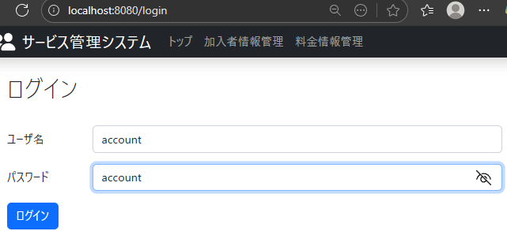
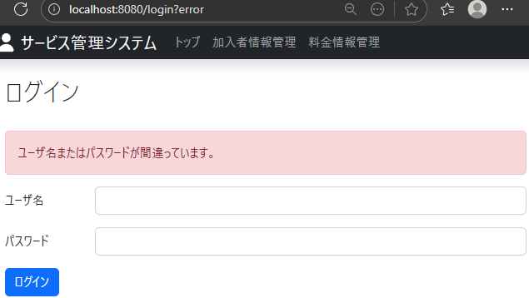
データーベースに登録されていないアカウント情報でログインできないことを確認

 | 3.ログインページで
 | ユーザー名：account
 | パスワード：account
 | と入力してログインボタンを押下した時に、トップページに遷移できることを確認

